Arkusz1
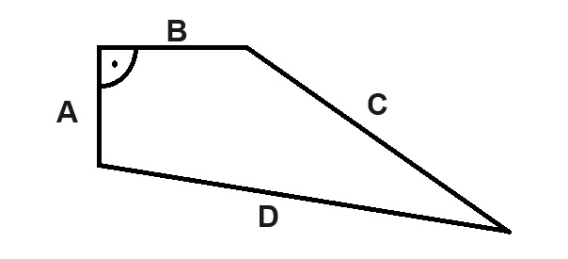
 |  |  |  |  |  |  |  |  |  |  | Stopień zabiegowy

 |  |  |  |  | Kalkulator cenowy dla schodów drewnianych
 |  |  |  |  |  |  |  |  |  |  |  |  |  | Stopień prosty / blat / podstopień
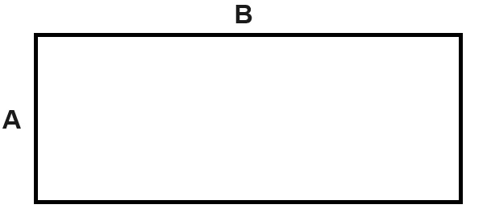
 |  |  |  |  | 1. Pomierz elementy, które chcesz wycenić
 |  |  |  |  | 2. Wpisz wymiary elementów do odpowiedniej tabeli poniżej
 |  |  |  |  | 3. Wymiary wpisz w cm |  |  |  |  |  | Stopień zabiegowy
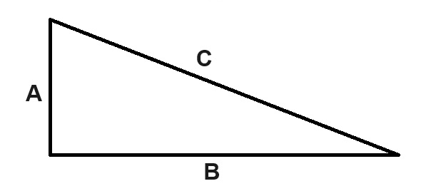
 |  |  |  |  | 4. Wpisz tylko te wymiary, które są potrzebne. Reszte pól pozostaw puste.
 |  |  |  |  | 5. Poniżej tabeli pojawi się suma pola powierzchni wszystkich wypisanych elementów z danej tabeli
 |  |  |  |  | 6. Pod sumą pojawią się ceny netto oraz brutto dla poszczególnych materiałów

Stopnie proste powyżej 1,2 m / stopnie zabiegowe / podesty i blaty |  |  |  |  |  | Stopnie proste poniżej 1,2 m |  |  |  | Podstopnie powyżej 1,2 m |  |  |  |  | Podstopnie poniżej 1,2 m

lp. | Bok A w [cm] | Bok B w [cm] | Bok C w [cm] | Bok D | Pole powierzchni [m²] | lp. | Bok A w [cm] | Bok B w [cm] | Pole powierzchni [m²] | lp. | Bok A w [cm] | Bok B w [cm] | Pole powierzchni [m²] |  | lp. | Bok A w [cm] | Bok B w [cm] | Pole powierzchni [m²]
1. | 48 | 49 | 120 | 125 | 0.5198573803 | 1. |  |  | 0 | 1. |  |  | 0 |  | 1. |  |  | 0
2. | 25 | 58 | 160 | 140 | 0.5117418746 | 2. |  |  | 0 | 2. |  |  | 0 |  | 2. |  |  | 0
3. |  |  |  |  | 0 | 3. |  |  | 0 | 3. |  |  | 0 |  | 3. |  |  | 0
4. |  |  |  |  | 0 | 4. |  |  | 0 | 4. |  |  | 0 |  | 4. |  |  | 0
5. |  |  |  |  | 0 | 5. |  |  | 0 | 5. |  |  | 0 |  | 5. |  |  | 0
6. |  |  |  |  | 0 | 6. |  |  | 0 | 6. |  |  | 0 |  | 6. |  |  | 0
7. |  |  |  |  | 0 | 7. |  |  | 0 | 7. |  |  | 0 |  | 7. |  |  | 0
8. |  |  |  |  | 0 | 8. |  |  | 0 | 8. |  |  | 0 |  | 8. |  |  | 0
9. |  |  |  |  | 0 | 9. |  |  | 0 | 9. |  |  | 0 |  | 9. |  |  | 0
10. |  |  |  |  | 0 | 10. |  |  | 0 | 10. |  |  | 0 |  | 10. |  |  | 0
11. |  |  |  |  | 0 | 11. |  |  | 0 | 11. |  |  | 0 |  | 11. |  |  | 0
12. |  |  |  |  | 0 | 12. |  |  | 0 | 12. |  |  | 0 |  | 12. |  |  | 0
13. |  |  |  |  | 0 | 13. |  |  | 0 | 13. |  |  | 0 |  | 13. |  |  | 0
14. |  |  |  |  | 0 | 14. |  |  | 0 | 14. |  |  | 0 |  | 14. |  |  | 0
15. |  |  |  |  | 0 | 15. |  |  | 0 | 15. |  |  | 0 |  | 15. |  |  | 0
16. |  |  |  |  | 0 | 16. |  |  | 0 | 16. |  |  | 0 |  | 16. |  |  | 0
17. |  |  |  |  | 0 | 17. |  |  | 0 | 17. |  |  | 0 |  | 17. |  |  | 0
18. |  |  |  |  | 0 | 18. |  |  | 0 | 18. |  |  | 0 |  | 18. |  |  | 0
19. |  |  |  |  | 0 | 19. |  |  | 0 | 19. |  |  | 0 |  | 19. |  |  | 0
20. |  |  |  |  | 0 | 20. |  |  | 0 | 20. |  |  | 0 |  | 20. |  |  | 0

 |  |  |  | Suma m² | 1.031599255 |  |  | Suma m² | 0 |  |  | Suma m² | 0 |  |  |  | Suma m² | 0

 |  |  |  | Kwota netto | Kwota brutto |  |  | Kwota netto | Kwota brutto |  |  | Kwota netto | Kwota brutto |  |  |  | Kwota netto | Kwota brutto
 |  |  | Dąb 40 mm AB | 928.44 zł | 1,141.98 zł |  | Dąb 40 mm AB | 0.00 zł | 0.00 zł |  | Dąb 20 mm AB | 0.00 zł | 0.00 zł |  |  | Dąb 20 mm AB | 0.00 zł | 0.00 zł
 |  |  | Dąb 40 mm AA | 1,114.13 zł | 1,370.38 zł |  | Dąb 40 mm AA | 0.00 zł | 0.00 zł |  | Dąb 20 mm AA | 0.00 zł | 0.00 zł |  |  | Dąb 20 mm AA | 0.00 zł | 0.00 zł
 |  |  | Jesion 40 mm AB | 696.33 zł | 856.49 zł |  | Jesion 40 mm AB | 0.00 zł | 0.00 zł |  | Jesion 20 mm AB | 0.00 zł | 0.00 zł |  |  | Jesion 20 mm AB | 0.00 zł | 0.00 zł
 |  |  | Jesion 40 mm AA | 784.02 zł | 964.34 zł |  | Jesion 40 mm AA | 0.00 zł | 0.00 zł |  | Jesion 20 mm AA | 0.00 zł | 0.00 zł |  |  | Jesion 20 mm AA | 0.00 zł | 0.00 zł
 |  |  | Dąb 40 mm Rustyk | 722.12 zł | 888.21 zł |  | Dąb 40 mm Rustyk | 0.00 zł | 0.00 zł |  | Dąb 20 mm Rustyk | 0.00 zł | 0.00 zł |  |  | Dąb 40 mm Rustyk | 0.00 zł | 0.00 zł

 |  |  |  |  |  |  | Suma czterech tabel ↓ |  |  |  | Suma m² czterech tabel:

 |  |  | AA - materiał obustronnie czysty |  |  |  |  | Kwota netto | Kwota brutto |  | 1.031599255
 |  |  | AB - materiał jednostronnie czysty |  |  |  | Dąb AB | 928.44 zł | 1,141.98 zł
 |  |  |  |  |  |  | Dąb AA | 1,114.13 zł | 1,370.38 zł
 |  |  |  |  |  |  | Jesion AB | 696.33 zł | 856.49 zł
 |  |  |  |  |  |  | Jesion AA | 784.02 zł | 964.34 zł
 |  |  |  |  |  |  | Dąb Rustyk | 722.12 zł | 888.21 zł

 | Obliczenia: |  |  |  |  |  | Podstawa za m²:

 | Połowa obwodu trójkąta | 108.5 |  |  |  |  | Stopnie proste powyżej 1,2 m
 | Przekątna czworokąta | 68.59300256
 | Połowa obwodu trójkąta t1 | 82.79650128 |  |  |  |  | Dąb 40 mm AB | 900
 | Połowa obwodu trójkąta t2 | 156.7965013 |  |  |  |  | Dąb 40 mm AA | 1080
 | Pole t1 | 1176 |  |  |  |  | Jesion 40 mm AB | 675
 | Pole t2 | 4022.573803 |  |  |  |  | Jesion 40 mm AA | 760
 | Suma pól t1 i t2 | 5198.573803 |  |  |  |  | Dąb Rustyk 40mm | 700
 | Pole t3 | #NUM! |  |  |  |  | Stopnie proste poniżej 1,2 m

 |  |  |  |  |  |  | Dąb 40 mm AB | 780
 | Pół obw t1 | 108.5 | Przekątna t2 i t3 | 68.59300256 |  |  | Dąb 40 mm AA | 856
 |  | 121.5 |  | 63.1585307 |  |  | Jesion 40 mm AB | 585
 |  | 0 |  | 0 |  |  | Jesion 40 mm AA | 705
 |  | 0 |  | 0 |  |  | Dąb Rustyk 40 mm | 610
 |  | 0 |  | 0 |  |  | Podstopnie powyżej 1,2 m
 |  | 0 |  | 0
 |  | 0 |  | 0 |  |  | Dąb 20 mm AB | 486
 |  | 0 |  | 0 |  |  | Dąb 20 mm AA | 583
 |  | 0 |  | 0 |  |  | Jesion 20 mm AB | 387
 |  | 0 |  | 0 |  |  | Jesion 20 mm AA | 465
 |  | 0 |  | 0
 |  | 0 |  | 0 |  |  | Podstopnie poniżej 1,2 m
 |  | 0 |  | 0
 |  | 0 |  | 0 |  |  | Dąb 20 mm AB | 406
 |  | 0 |  | 0 |  |  | Dąb 20 mm AA | 488
 |  | 0 |  | 0 |  |  | Jesion 20 mm AB | 365
 |  | 0 |  | 0 |  |  | Jesion 20 mm AA | 438
 |  | 0 |  | 0
 |  | 0 |  | 0
 |  | 0 |  | 0

 | Pół obw t2 | 82.79650128 | Pół obw t3 | 156.7965013 |  |  | Pole t2 | 1176 |  |  | Pole t3 | 4022.573803 |  |  |  | Pole t2+t3 | 5198.573803
 |  | 73.07926535 |  | 181.5792653 |  |  |  | 725 |  |  |  | 4392.418746 |  |  |  |  | 5117.418746
 |  | 0 |  | 0 |  |  |  | 0 |  |  |  | 0 |  |  |  |  | 0
 |  | 0 |  | 0 |  |  |  | 0 |  |  |  | 0 |  |  |  |  | 0
 |  | 0 |  | 0 |  |  |  | 0 |  |  |  | 0 |  |  |  |  | 0
 |  | 0 |  | 0 |  |  |  | 0 |  |  |  | 0 |  |  |  |  | 0
 |  | 0 |  | 0 |  |  |  | 0 |  |  |  | 0 |  |  |  |  | 0
 |  | 0 |  | 0 |  |  |  | 0 |  |  |  | 0 |  |  |  |  | 0
 |  | 0 |  | 0 |  |  |  | 0 |  |  |  | 0 |  |  |  |  | 0
 |  | 0 |  | 0 |  |  |  | 0 |  |  |  | 0 |  |  |  |  | 0
 |  | 0 |  | 0 |  |  |  | 0 |  |  |  | 0 |  |  |  |  | 0
 |  | 0 |  | 0 |  |  |  | 0 |  |  |  | 0 |  |  |  |  | 0
 |  | 0 |  | 0 |  |  |  | 0 |  |  |  | 0 |  |  |  |  | 0
 |  | 0 |  | 0 |  |  |  | 0 |  |  |  | 0 |  |  |  |  | 0
 |  | 0 |  | 0 |  |  |  | 0 |  |  |  | 0 |  |  |  |  | 0
 |  | 0 |  | 0 |  |  |  | 0 |  |  |  | 0 |  |  |  |  | 0
 |  | 0 |  | 0 |  |  |  | 0 |  |  |  | 0 |  |  |  |  | 0
 |  | 0 |  | 0 |  |  |  | 0 |  |  |  | 0 |  |  |  |  | 0
 |  | 0 |  | 0 |  |  |  | 0 |  |  |  | 0 |  |  |  |  | 0
 |  | 0 |  | 0 |  |  |  | 0 |  |  |  | 0 |  |  |  |  | 0

